顧客記入ｼｰﾄ
ヒートシャット・ブラシ専用依頼書

 |  | の枠のみご記入ください。
 | ※お客様でご記入後、EXCELファイルをバーテックへメールまたはFaxでお送りください。 |  |  |  |  |  |  | E-MAIL： |  | sd02@burrtec.co.jp |  |  |  |  | FAX:0120-06-6853

①お見積を希望するヒートシャット・ブラシを選択してください。
 | 952015005 ﾋｰﾄｼｬｯﾄ･ﾌﾞﾗｼ Std 毛丈15㎜ 5MH BS-15FR 5M |  |  |  |  |  |  |  |  |  |  |  |  |  |  | 単位㎜(ミリメートル)
②ロール数（１ロール／5m、25m）
 | （ | ） | ロール |  |  |  |  |  | 仕上がり長さ= | ( |  |  | ) | 公差±2
③加工(有償)をご希望の方は、右図で寸法をご指示ください。 |  |  |  |  |  | (100～1000㎜ 1㎜単位)
 | ※等間隔でない取付穴ピッチをご希望の方は、別途ご相談ください。 |  |  | 一穴目の位置 |  |  |  | 穴数 |  |  | 穴径を選択してください
④切断加工した残りの端材の取り扱いについてご指示ください。 |  |  |  | ( | ) |  | ( |  | ) | - | ( | - | ) | キリ | P= |  | P公差±1
 | ー |  |  | 最小6.5㎜

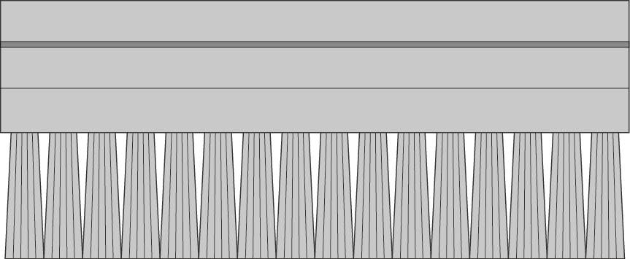
ご依頼日
会社名
担当者名
電話番号
メール
備考

 |  |  |  |  |  |  |  |  |  |  |  |  |  |  |  | 総カット本数
お問い合せ： |  |  | 株式会社バーテック データセンターチーム 新井・近藤・津田 |  |  |  |  |  |  |  |  |  |  |  |  | 総穴加工数
E-Mail： |  |  | sd02@burrtec.co.jp
FAX： |  |  | 0120-06-6853

ご確認ください
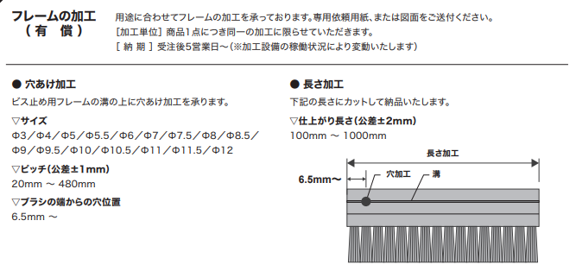
ロール数 | 0 |  | ― | 0
加工長 | 0 |  | 952015005 ﾋｰﾄｼｬｯﾄ･ﾌﾞﾗｼ Std 毛丈15㎜ 5MH BS-15FR 5M | 5000
カット数 | #DIV/0! | 5000 | 952015025 ﾋｰﾄｼｬｯﾄ･ﾌﾞﾗｼ Std 毛丈15㎜ HBS-15FR | 25000
穴位置 | 0 |  | 952020005 ﾋｰﾄｼｬｯﾄ･ﾌﾞﾗｼ Std 毛丈20㎜ 5M HBS-20FR 5M | 5000
ピッチ | 0 |  | 952020025 ﾋｰﾄｼｬｯﾄ･ﾌﾞﾗｼ Std 毛丈20㎜ HBS-20FR | 25000
穴数 | 0 |  | 952030005 ﾋｰﾄｼｬｯﾄ･ﾌﾞﾗｼ Std 毛丈30㎜ 5M HBS-30FR 5M | 5000
総穴数 | #DIV/0! |  | 952030025 ﾋｰﾄｼｬｯﾄ･ﾌﾞﾗｼ Std 毛丈30㎜ HBS-30FR | 25000
穴 | 距離 |  | 952040005 ﾋｰﾄｼｬｯﾄ･ﾌﾞﾗｼ Std 毛丈40㎜ 5M HBS-40FR 5M | 5000
1 | 0 |  | 952040025 ﾋｰﾄｼｬｯﾄ･ﾌﾞﾗｼ Std 毛丈40㎜ HBS-40FR | 25000
2 | 0 |  | 952050005 ﾋｰﾄｼｬｯﾄ･ﾌﾞﾗｼ Std 毛丈50㎜ 5M HBS-50FR 5M | 5000
3 | 0 |  | 952050025 ﾋｰﾄｼｬｯﾄ･ﾌﾞﾗｼ Std 毛丈50㎜ HBS-50FR | 25000
4 | 0 |  | 952060005 ﾋｰﾄｼｬｯﾄ･ﾌﾞﾗｼ Std 毛丈60㎜ 5M HBS-60FR 5M | 5000
5 | 0 |  | 952060025 ﾋｰﾄｼｬｯﾄ･ﾌﾞﾗｼ Std 毛丈60㎜ HBS-60FR | 25000
6 | 0 |  | 952070005 ﾋｰﾄｼｬｯﾄ･ﾌﾞﾗｼ Std 毛丈70㎜ 5M HBS-70FR 5M | 5000
7 | 0 |  | 952070025 ﾋｰﾄｼｬｯﾄ･ﾌﾞﾗｼ Std 毛丈70㎜ HBS-70FR | 25000
8 | 0 |  | 952080005 ﾋｰﾄｼｬｯﾄ･ﾌﾞﾗｼ Std 毛丈80㎜ 5M HBS-80FR 5M | 5000
9 | 0 |  | 952080025 ﾋｰﾄｼｬｯﾄ･ﾌﾞﾗｼ Std 毛丈80㎜ HBS-80FR | 25000
10 | 0 |  | 952090005 ﾋｰﾄｼｬｯﾄ･ﾌﾞﾗｼ Std 毛丈90㎜ 5M HBS-90FR 5M | 5000
11 | 0 |  | 952090025 ﾋｰﾄｼｬｯﾄ･ﾌﾞﾗｼ Std 毛丈90㎜ HBS-90FR | 25000
12 | 0 |  | 952100005 ﾋｰﾄｼｬｯﾄ･ﾌﾞﾗｼ Std 毛丈100㎜ 5M HBS-100FR 5M | 5000
13 | 0 |  | 952100025 ﾋｰﾄｼｬｯﾄ･ﾌﾞﾗｼ Std 毛丈100㎜ HBS-100FR | 25000
14 | 0 |  | 952110005 ﾋｰﾄｼｬｯﾄ･ﾌﾞﾗｼ Std 毛丈110㎜ 5M HBS-110FR 5M | 5000
15 | 0 |  | 952110025 ﾋｰﾄｼｬｯﾄ･ﾌﾞﾗｼ Std 毛丈110㎜ HBS-110FR | 25000
16 | 0 |  | 952120005 ﾋｰﾄｼｬｯﾄ･ﾌﾞﾗｼ Std 毛丈120㎜ 5M HBS-120FR 5M | 5000
17 | 0 |  | 952120025 ﾋｰﾄｼｬｯﾄ･ﾌﾞﾗｼ Std 毛丈120㎜ HBS-120FR | 25000
18 | 0 |  | 952130005 ﾋｰﾄｼｬｯﾄ･ﾌﾞﾗｼ Std 毛丈130㎜ 5M HBS-130FR 5M | 5000
19 | 0 |  | 952130025 ﾋｰﾄｼｬｯﾄ･ﾌﾞﾗｼ Std 毛丈130㎜ HBS-130FR | 25000
20 | 0 |  | 952140005 ﾋｰﾄｼｬｯﾄ･ﾌﾞﾗｼ Std 毛丈140㎜ 5M HBS-140FR 5M | 5000
21 | 0 |  | 952140025 ﾋｰﾄｼｬｯﾄ･ﾌﾞﾗｼ Std 毛丈140㎜ HBS-140FR | 25000
22 | 0 |  | 952150005 ﾋｰﾄｼｬｯﾄ･ﾌﾞﾗｼ Std 毛丈150㎜ 5M HBS-150FR 5M | 5000
23 | 0 |  | 952150025 ﾋｰﾄｼｬｯﾄ･ﾌﾞﾗｼ Std 毛丈150㎜ HBS-150FR | 25000
24 | 0 |  | 962015005 ﾋｰﾄｼｬｯﾄ･ﾌﾞﾗｼ Eco毛丈15㎜ 5M HBE-15FR 5M | 5000
25 | 0 |  | 962015025 ﾋｰﾄｼｬｯﾄ･ﾌﾞﾗｼ Eco毛丈15㎜ HBE-15FR | 25000
26 | 0 |  | 962020005 ﾋｰﾄｼｬｯﾄ･ﾌﾞﾗｼ Eco毛丈20㎜ 5M HBE-20FR 5M | 5000
27 | 0 |  | 962020025 ﾋｰﾄｼｬｯﾄ･ﾌﾞﾗｼ Eco毛丈20㎜ HBE-20FR | 25000
28 | 0 |  | 962030005 ﾋｰﾄｼｬｯﾄ･ﾌﾞﾗｼ Eco毛丈30㎜ 5M HBE-30FR 5M | 5000
29 | 0 |  | 962030025 ﾋｰﾄｼｬｯﾄ･ﾌﾞﾗｼ Eco毛丈30㎜ HBE-30FR | 25000
30 | 0 |  | 962040005 ﾋｰﾄｼｬｯﾄ･ﾌﾞﾗｼ Eco毛丈40㎜ 5M HBE-40FR 5M | 5000
31 | 0 |  | 962040025 ﾋｰﾄｼｬｯﾄ･ﾌﾞﾗｼ Eco毛丈40㎜ HBE-40FR | 25000
32 | 0 |  | 962050005 ﾋｰﾄｼｬｯﾄ･ﾌﾞﾗｼ Eco毛丈50㎜ 5M HBE-50FR 5M | 5000
33 | 0 |  | 962050025 ﾋｰﾄｼｬｯﾄ･ﾌﾞﾗｼ Eco毛丈50㎜ HBE-50FR | 25000
34 | 0 |  | 972015005 ﾋｰﾄｼｬｯﾄ･ﾌﾞﾗｼ Std差込 毛丈15㎜ 5M HBSM-15FR 5M | 5000
35 | 0 |  | 972015025 ﾋｰﾄｼｬｯﾄ･ﾌﾞﾗｼ Std差込 毛丈15㎜ HBSM-15FR | 25000
36 | 0 |  | 972020005 ﾋｰﾄｼｬｯﾄ･ﾌﾞﾗｼ Std差込 毛丈20㎜ 5M HBSM-20FR 5M | 5000
37 | 0 |  | 972020025 ﾋｰﾄｼｬｯﾄ･ﾌﾞﾗｼ Std差込 毛丈20㎜ HBSM-20FR | 25000
38 | 0 |  | 972030005 ﾋｰﾄｼｬｯﾄ･ﾌﾞﾗｼ Std差込 毛丈30㎜ 5M HBSM-30FR 5M | 5000
39 | 0 |  | 972030025 ﾋｰﾄｼｬｯﾄ･ﾌﾞﾗｼ Std差込 毛丈30㎜ HBSM-30FR | 25000
40 | 0 |  | 972040005 ﾋｰﾄｼｬｯﾄ･ﾌﾞﾗｼ Std差込 毛丈40㎜ 5M HBSM-40FR 5M | 5000
41 | 0 |  | 972040025 ﾋｰﾄｼｬｯﾄ･ﾌﾞﾗｼ Std差込 毛丈40㎜ HBSM-40FR | 25000
42 | 0 |  | 972050005 ﾋｰﾄｼｬｯﾄ･ﾌﾞﾗｼ Std差込 毛丈50㎜ 5M HBSM-50FR 5M | 5000
43 | 0 |  | 972050025 ﾋｰﾄｼｬｯﾄ･ﾌﾞﾗｼ Std差込 毛丈50㎜ HBSM-50FR | 25000
44 | 0 |  | 972060005 ﾋｰﾄｼｬｯﾄ･ﾌﾞﾗｼ Std差込 毛丈60㎜ 5M HBSM-60FR 5M | 5000
45 | 0 |  | 972060025 ﾋｰﾄｼｬｯﾄ･ﾌﾞﾗｼ Std差込 毛丈60㎜ HBSM-60FR | 25000
46 | 0 |  | 972070005 ﾋｰﾄｼｬｯﾄ･ﾌﾞﾗｼ Std差込 毛丈70㎜ 5M HBSM-70FR 5M | 5000
47 | 0 |  | 972070025 ﾋｰﾄｼｬｯﾄ･ﾌﾞﾗｼ Std差込 毛丈70㎜ HBSM-70FR | 25000
48 | 0 |  | 972080005 ﾋｰﾄｼｬｯﾄ･ﾌﾞﾗｼ Std差込 毛丈80㎜ 5M HBSM-80FR 5M | 5000
49 | 0 |  | 972080025 ﾋｰﾄｼｬｯﾄ･ﾌﾞﾗｼ Std差込 毛丈80㎜ HBSM-80FR | 25000
50 | 0 |  | 972090005 ﾋｰﾄｼｬｯﾄ･ﾌﾞﾗｼ Std差込 毛丈90㎜ 5M HBSM-90FR 5M | 5000
51 | 0 |  | 972090025 ﾋｰﾄｼｬｯﾄ･ﾌﾞﾗｼ Std差込 毛丈90㎜ HBSM-90FR | 25000
 |  |  | 972100005 ﾋｰﾄｼｬｯﾄ･ﾌﾞﾗｼ Std差込 毛丈100㎜ 5M HBSM-100FR 5M | 5000
 |  |  | 972100025 ﾋｰﾄｼｬｯﾄ･ﾌﾞﾗｼ Std差込 毛丈100㎜ HBSM-100FR | 25000
 |  |  | 982015005 ﾋｰﾄｼｬｯﾄ･ﾌﾞﾗｼ Eco差込 毛丈15㎜ 5M HBEM-15FR 5M | 5000
 |  |  | 982015025 ﾋｰﾄｼｬｯﾄ･ﾌﾞﾗｼ Eco差込 毛丈15㎜ HBEM-15FR | 25000
 |  |  | 982020005 ﾋｰﾄｼｬｯﾄ･ﾌﾞﾗｼ Eco差込 毛丈20㎜ 5M HBEM-20FR 5M | 5000
 |  |  | 982020025 ﾋｰﾄｼｬｯﾄ･ﾌﾞﾗｼ Eco差込 毛丈20㎜ HBEM-20FR | 25000
 |  |  | 982030005 ﾋｰﾄｼｬｯﾄ･ﾌﾞﾗｼ Eco差込 毛丈30㎜ 5M HBEM-30FR 5M | 5000
 |  |  | 982030025 ﾋｰﾄｼｬｯﾄ･ﾌﾞﾗｼ Eco差込 毛丈30㎜ HBEM-30FR | 25000
 |  |  | 982040005 ﾋｰﾄｼｬｯﾄ･ﾌﾞﾗｼ Eco差込 毛丈40㎜ 5M HBEM-40FR 5M | 5000
 |  |  | 982040025 ﾋｰﾄｼｬｯﾄ･ﾌﾞﾗｼ Eco差込 毛丈40㎜ HBEM-40FR | 25000
 |  |  | 982050005 ﾋｰﾄｼｬｯﾄ･ﾌﾞﾗｼ Eco差込 毛丈50㎜ 5M HBEM-50FR 5M | 5000
 |  |  | 982050025 ﾋｰﾄｼｬｯﾄ･ﾌﾞﾗｼ Eco差込 毛丈50㎜ HBEM-50FR | 25000

